00) Psi-1000_3000_Block
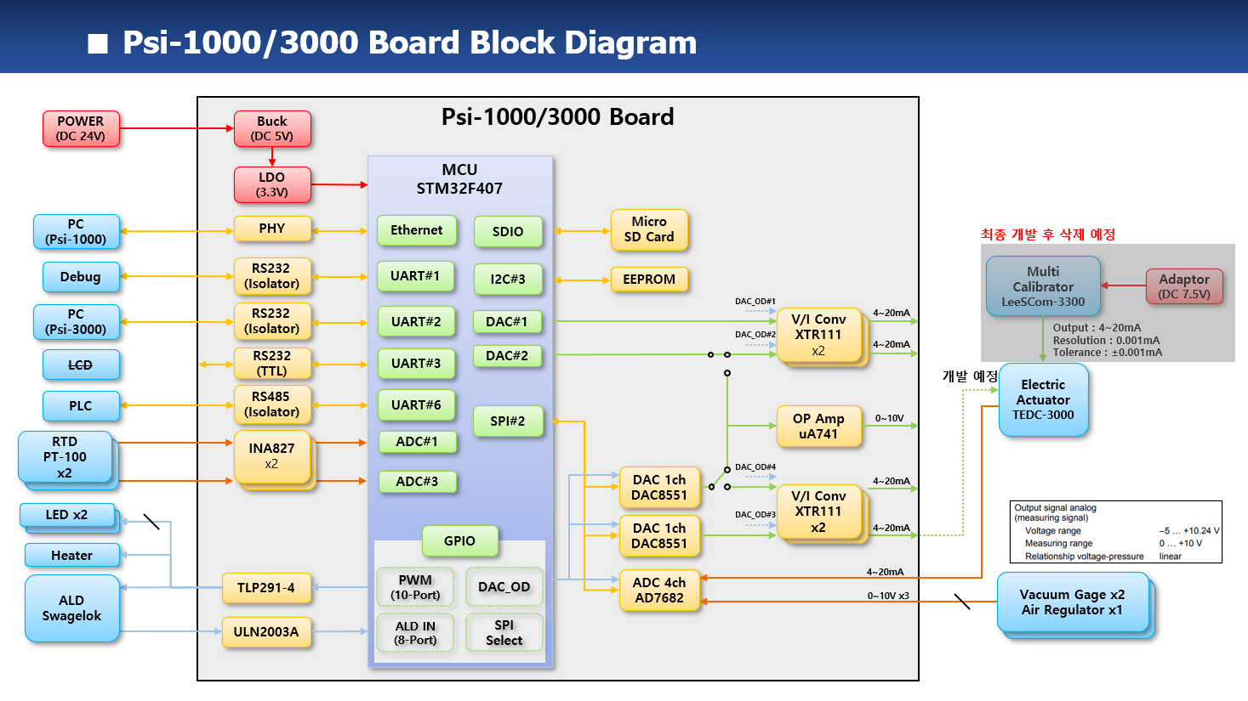
1. Nu-2000 Basic Specification |  | 광학 농도계

1) Required Functions
대분류 | 중분류 | 소분류
UV LED | ON/OFF 기능 | 기능
 |  | 기능
 |  | 기능
 | 전류 제어 | 기능
 |  | 기능/HW
 | LED 이상 유무 | 기능
IR LED | ON/OFF 기능 | 기능
 |  | 기능
 |  | 기능
 | 전류 제어 | 기능
 |  | 기능/HW
 | LED 이상 유무 | 기능
UV PD | calibration | 기능/HW
 |  | 기능
 |  | 기능
 | measurement | 기능/HW
 |  | 기능
 |  | 기능
IR PD | calibration | 기능/HW
 |  | 기능
 |  | 기능
 | measurement | 기능/HW
 |  | 기능
 |  | 기능
RTD | measurement | 기능/HW

 |  | 기능/HW
Error 판단 기능 | UV LED Fail 판단 | 기능
 | IR LED Fail 판단 | 기능
 | UV PD Fail 판단 | 기능
 | IR PD Fail 판단 | 기능
 | RTD Fail 판단 | 기능
 | Leakage error 판단 | 기능
 | MFC error 판단 | 기능
 | Alarm 기능 | 기능
 |  | 기능
표시 기능 | 농도 계산 표시 | 기능
 |  | 기능
 | 온도 계산 표시 | 기능
 |  | 기능
 |  | 기능
 | 유량 표시 기능 | 기능
Data 저장 기능 | micro SD card I/F | 기능/HW
 | 측정 data 저장 | 기능
 |  | 기능
전원 관련 기능 | 비상 정지 기능 | HW
 | 전원 on/off | HW
Warm-up 기능 | warm-up 기능 | 기능
 |  | 기능

Analog 출력 기능 | analog 출력 2 채널 | 기능
 | analog 출력 1 채널 | 기능
 | analog 출력 calibration | 기능/HW

Analog 입력 기능 | analog 입력 1 채널 | 기능
 | analog 입력 calibration | 기능/HW
통신 기능 | RS-232C #1 기능 | 기능
 |  | 기능
 | RS-232C #2 기능 | 기능
 |  | 기능
 | RS-232C #3 기능 | 기능
 | RS-232C #4 기능 | 기능
 | RS-485 #1 기능 | 기능
RTC 기능 | RTC setup 기능 | 기능
 | RTC batterty 전압 check | 기능/HW
Parallel Input | Parallel Input | 기능
Parallel Output | Parallel Output | 기능
PID controller | 온도 PID controller 제어 | 기능
 |  | 기능
LCD module | LCD module 통신 | 기능
Background Correction | Background correction 기능 | 기능
 |  | 기능
MFC calibration | MFC calibration 기능 | 기능
 |  | 기능
HW test | GPIO read 기능 | 기능
 | GPIO write 기능 | 기능
 | Leak port read 기능 | 기능
 | LED onoff 기능 | 기능
 | Parallel input read 기능 | 기능
 | Parallel output write 기능 | 기능
SSCG | SSCG 기능 | 기능

